KAPAK
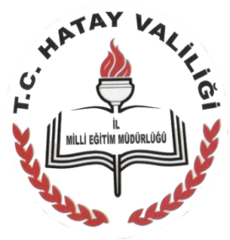
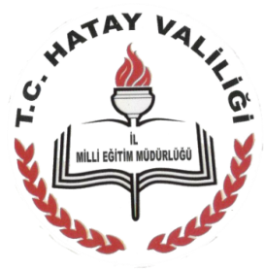
T.C.
HATAY VALİLİĞİ
İL MİLLÎ EĞİTİM MÜDÜRLÜĞÜ HİZMET STANDARTLARI

Sıra | Hizmet Standardı Olan Şubeler | Sayı
1 | Destek Şube Müdürlüğü | 1
2 | Din Öğretimi Şube Müdürlüğü | 4
3 | Eğitim Denetmenleri Başkanlığı | 8
4 | Hayat Boyu Öğrenme Şube Müdürlüğü | 7
5 | İnsan Kaynakları Şube Müdürlüğü | 12
6 | Mesleki ve Teknik Eğitim Şube Müdürlüğü | 6
7 | Orta Öğretim Şube Müdürlüğü | 5
8 | Özel Büro | 4
9 | Özel Eğitim ve Rehberlik Şube Müdürlüğü | 3
10 | Özel Öğretim Kurumları Şube Müdürlüğü | 23
11 | Strateji Geliştirme Şube Müdürlüğü | 2
12 | Temel Eğitim Şube Müdürlüğü | 8
 | TOPLAM | 83

®© | Hatay Strateji Geliştirme Şube Müdürlüğü-2015

SON
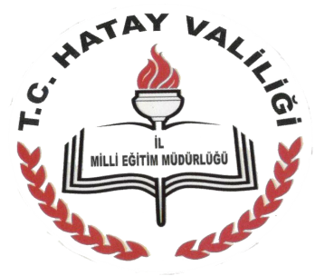

STRATEJİ GELİŞTİRME ŞUBE MÜDÜRLÜĞÜ
2015

